메인
쓰인 폰트: 경기천년제목 체
요약: | 세부계획 |  |  | <- 노란칸은 입력X |  |  | <- 외화칸에 입력하되, 원화칸 쓰고 싶으면 수식 신경 쓰지말고 원화칸에 입력
 | 화폐 단위(빨간 네모) 설정
여기서부터 자세한 설명
여행계획표
해외여행도 염두에 두고 만든 엑셀입니다.
제작자 본인이 해외여행 가본 적이 없어서(..) 이게 필요하겠다~ 싶은걸 대충 넣은거니까
혹여 추가했으면 하는 사항 있으면 댓글 남겨줄 시 참고하겠습니다!
*기본적으로 3일치 분량으로 만들었습니다

 |  |  |  |  | 탭은 이렇게 정리 돼 있습니다.

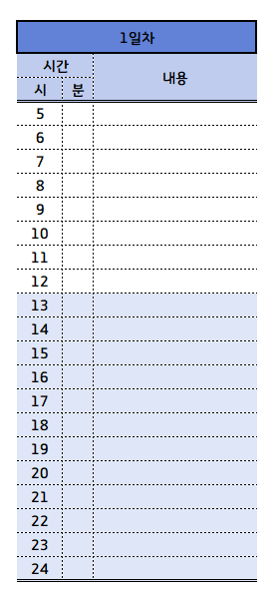
메인: 지금 열고 있는 창 (대충 공지사항 적어놓은 탭) |  |  |  |  |  |  |  |  |  | 타임테이블
 |  |  |  |  |  |  |  |  |  |  | <- 대충 이런거 (여행계획 간략화)

준비물: |  | <- 이런것들 정리 해 놓은 탭 |  |  |  |  |  |  |  |  | 5시 이전에는 어차피 여는 가게도 없을거고 하니까
 |  |  |  |  |  |  |  |  |  |  | 그냥 5시 이후부터 적었습니다
 |  | 말했다시피 전 해외여행 가본적이 없어서(..) |  |  |  |  |  |  |  |  | 간략하게 내가 뭐 할지 적어 놓는 용도입니다.
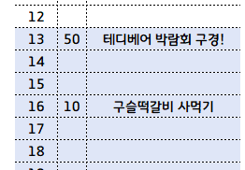
 |  | 뭐가 필요한 지 모르는 지라 일단 필요하겠다~ 싶은거 정리하고
 |  | 인터넷 서치해서 적어놨습니다.
 |  | 필요하시면 추가하시고, 필요없으시면 내용 지우시면 됩니다. |  |  |  |  |  |  |  |  |  | 이런식으로!

세부계획
예약사항과 계획으로 나뉘어져있습니다.

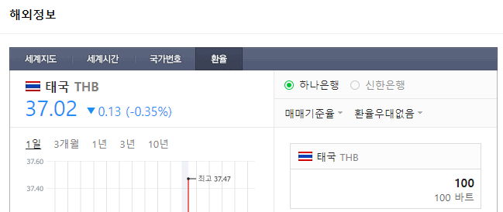
탭 들어가면 제일 먼저 봐주셔야 하는 것

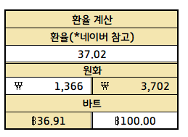

 |  |  | 네이버에 환율 검색하면 뜨는거 그대로 입력하면 됩니다

 |  |  |  | 빨간 네모칸은 직접 입력하면 됩니다. 원화 -> 외화로 변경할 거면 왼쪽 칸에 입력하면 되고요,
 |  |  |  | 외화 -> 원화 확인하고 싶으면 오른쪽 칸에 입력하시면 됩니다.
 |  |  |  | 환율 계산 탭의 파란 네모 (통화 단위)를 기본으로 해주셔야 연동이 되기 때문에 관련해서는 꼭 바꿔주세요

 |  |  |  |  |  | 예약사항과 | 세부사항 |  |  | 으로 나뉘어져있습니다..
 | * 보시면 경비에 왼쪽/오른쪽이 있는데 통화 기호를 보면 아시겠지만 왼쪽이 한화/오른쪽이 외화입니다.
 | 만약 국내여행 간다 치면 오른쪽 신경 쓰지 말고 왼쪽 한화란에만 쓰시면 되고,
 | 해외 여행이라면 우측 외화란을 사용해주시면 됩니다.
 | 외화란을 입력하면 한화로 자동 입력 되게 해두었습니다.
 | 소수점을 최대한 없애느라 금액 차이가 있을 수 있으니 정확한 건 역시 검색이 낫습니다.
 | 엑셀 상 보이는 금액은 나올 수 있는 최대금액이라고 생각하시면 편할 것 같아요

 | 다른 것들은 외화를 입력해두시면 되는데, 이 칸은
 | 한화를 입력해주셔야 됩니다. 한화로 내 예산 얼만지 쓰시면 자동으로 외화 입력됩니다.
 | 물론 편의상 이렇게 설정해둔거라~ 외화 직접 입력 하셔도 됩니다. 필요시 수식 신경 쓰지 말고 그냥 쓰세요.

 |  |  |  |  | 다 입력하시면 총 얼마정도 들었는지 확인하실 수 있습니다.

 | * 기본적으로 3일 분량이 적혀있다고 했는데, 혹시나 4일차~5일차 N일차 더 추가하고싶다 하시는 분들에게

 |  |  |  |  |  |  |  | 이렇게 통으로 셀 복사한 뒤 ---->
 |  |  |  |  |  |  |  |  | 총 비용 밑 셀 우클릭하고 복사한 셀 삽입

기타 : 이런 게 있습니다.
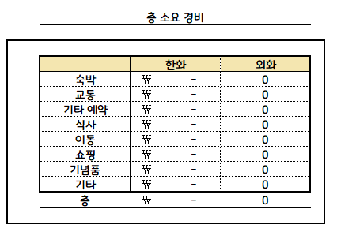
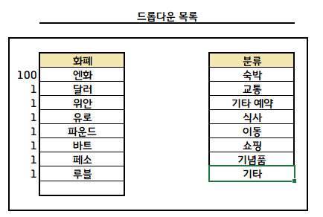

 | 총 소요 경비는 세부계획 탭과 공유됩니다. |  |  |  |  |  |  |  |  |  | 드롭다운이 뭐시냐.. 하면 | ↗ 이런거
 | 세부계획으로 넣기에는 너무 화면이 더러워지는 것 같아서 뺐습니다.

 |  |  |  |  |  |  |  |  |  | 드롭다운에 관련해서는 네이버에 '엑셀 드롭다운' 검색하시면 자세하게 알 수 있고,
 |  |  |  |  |  |  |  |  |  | 만약 검색해도 모르겠다싶다면 댓글로 헬프쳐주시면 됩니다.
 |  |  |  |  |  |  |  |  |  | 화폐 왼쪽 100,1,1,1 숫자는 각 나라 화폐 세는 단위니까 신경 안쓰셔도 됩니다.

 | 세부계획에 이렇게 썼다~ 하면 |  |  | ↙ 이렇게 입력 됩니다
